trijst

Dots:
leņķis grādos starp trijstūra malām a un b: |  |  |  |  |  | 24
malu a un b garumi
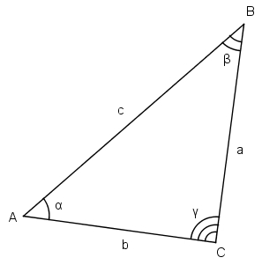
Aprēķināt:
visus iespējamos malas c garumus pēc kosinusu teorēmas

b a | 1 | 3 | 5 | 7 | 9 | 11 | 13 | 15 | 17 | 19
2 | 1.6041001802 | 2.3915292523 | 4.1067854755 | 6.000996727 | 7.9472156441 | 9.9148631494 | 11.893308457 | 13.877934314 | 15.866421638 | 17.857480516
4 | 3.4851506103 | 3.2309169487 | 4.0904002106 | 5.5699123365 | 7.3018129933 | 9.1437969434 | 11.040904496 | 12.96896764 | 14.915987101 | 16.875402832
6 | 5.451551354 | 4.8123005407 | 4.9595424007 | 5.8340282099 | 7.174587757 | 8.7700361352 | 10.504873066 | 12.320356426 | 14.185556274 | 16.083184732
8 | 7.4358960155 | 6.6240205811 | 6.3610335454 | 6.7117692803 | 7.591636581 | 8.8440966234 | 10.334560668 | 11.974483007 | 13.710337064 | 15.509946535
10 | 9.4268598664 | 8.5203908845 | 8.0205009012 | 8.003737164 | 8.4729677488 | 9.3553490771 | 10.547697864 | 11.957646262 | 13.51727332 | 15.180515534
12 | 11.420981759 | 10.455451831 | 9.8078601972 | 9.543153059 | 9.6927508462 | 10.238509053 | 11.122262193 | 12.271200632 | 13.618370446 | 15.110845849
14 | 13.416853644 | 12.411119416 | 11.66446778 | 11.228701262 | 11.14036155 | 11.407522908 | 12.006477516 | 12.891059916 | 14.007260589 | 15.304485377
16 | 15.41379574 | 14.378988049 | 13.561913417 | 13.003680008 | 12.738363001 | 12.784212536 | 13.137971243 | 13.775938683 | 14.661060153 | 15.75172635
18 | 17.411439817 | 16.354654062 | 15.485192361 | 14.836025595 | 14.436901622 | 14.308759605 | 14.45880612 | 14.878627202 | 15.546382872 | 16.431874312
20 | 19.409569132 | 18.335597117 | 17.425753052 | 16.706873351 | 16.204393384 | 15.938792699 | 15.921930174 | 16.154584744 | 16.626285093 | 17.31750859

zaļais
Dots:
c | 10.00
Zināms, ka visi trijstūri zaļajā figūrā ir taisnleņķa vienādsānu trijstūri.

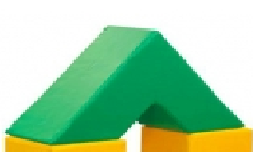
Aprēķināt
zaļās figūras tilpumu |  | 2000
zaļās figūras virsmas laukumu |  | 200

palīgdarbības:
mazā trijstūra katetes garums |  | 7.0710678119
lielā trijstūra katetes garums |  | 21.21
mazā trijstūra laukums |  | 25
lielā trijstūra laukums |  | 225
mazās trijstūrveida figūras (cauruma) tilpums |  | 250
lielās trijstūrveida figūras tilpums |  | 2250
c
c
c
c

